상품제안서
네이처 스킨 국산 휴대용 핸드크림 30ml 1p (케이스 포함) | 상품코드: F31324

 |  |  |  |  |  |  | 02-412-0044 | www.easy1.co.kr
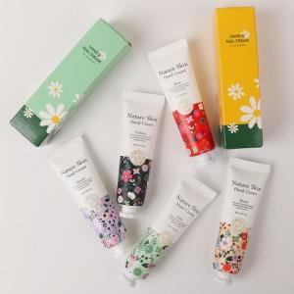

【상세/제작정보】 | <p><span style="font-size: 12pt;"><b>* 배송비 - 한박스 200개 / 3500원 별도</b></span></p><p><span style="font-size: 12pt;"><b></b></span><span style="font-size: 16px;"><b>※ 핸드크림 색상 및 종류 혼재(랜덤)되어 발송되며 선택불가</b></span><b style="font-size: 12pt;">​</b></p>

【인쇄/포장옵션】 | 실크 / 포장지포장

【공급단가】 | 수량 | 300~ | 500~ | 1,000~ | 3,000~ | 5,000~
*VAT별도 | 단가 | 1,040원 | 1,020원 | 1,000원 | 980원 | 960원

【상품 URL】 | https://dev.easy1.co.kr:443/src/goods_detail.php?gdno=31324

